解析
客户行为分析
【任务要求】
运用组合图展开客户行为分析，了解2022年2月份原牧纯品旗舰店客户的购物行为状况，分析客户购物行为数据是否存在异常，并找出数据偏高（低）的时间段。
（1）整体来看，2022年2月（ ）日客户购物行为数据表现最好。
（2）整体来看，客户购物行为数据表现最差的两天分别是：2022年2月（ ）日和2月（ ）日。
（3）结合客户购物行为分析组合图，对客户购物行为展开分析，并将分析结论填写至答题区域。

【知识要点】
客户分类 | 汇总各种客户相关信息和数据来了解客户需求，分析客户特征，评估客户价值，从而为企业客户管理策略的制定、资源的优化配置提供参考的过程。
客户行为分析的含义 | 客户行为是客户为满足自己的某种需求，选择、购买、使用、评价、处理产品或服务过程中产生的心理活动和外在行为表现。客户行为分析是对这一过程中（各模块/环节）产生的数据进行分析，发现客户行为特点和规律的过程。

客户行为分析的主要目的 | 是根据分析结果预测客户需求、监测客户流向等，进而有针对性的提供满足客户需求的产品或服务，有针对性的引领客户转化到最优环节或企业期望客户抵达的环节，最终达到提升企业盈利能力的目的。

【重要技能点】
数据透视图-组合图的运用

【关键操作步骤】
操作思路：
选中源数据插入组合图，通过组合图的数据综合分析分析2月哪日的客户购物行为数据表现最好和最差。
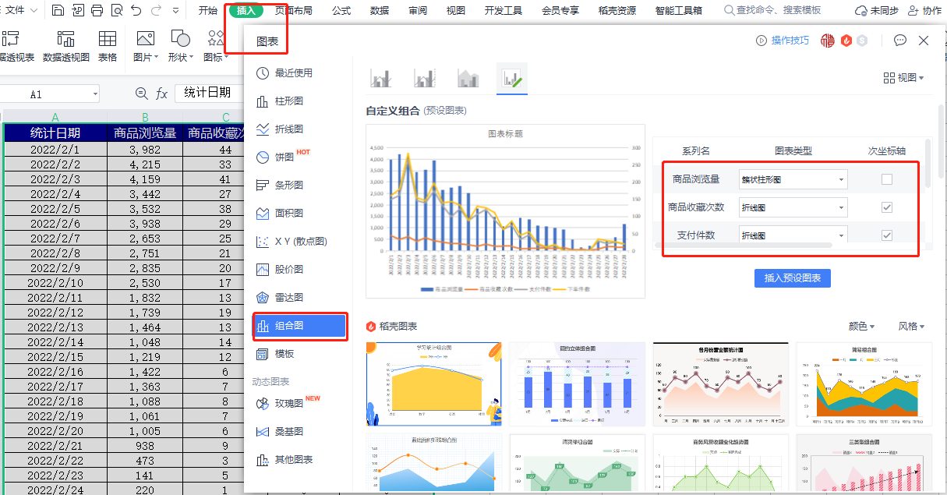
1、选中所有数据，点击插入选择组合图
2、将商品流量图表类型：簇状柱形图
商品收藏次数图表类型：折线图 勾选次坐标轴
支付件数图表类型：折线图 勾选次坐标轴
下单件数图表类型：折线图 勾选次坐标轴

2022年客户行为分析图
 | 商品浏览量 | 商品收藏次数 | 支付件数 | 下单件数
2022-02-01 | 3,982 | 44 | 149 | 160
2022-02-02 | 4,215 | 33 | 161 | 179
2022-02-03 | 4,159 | 41 | 264 | 283
2022-02-04 | 3,442 | 27 | 146 | 154
2022-02-05 | 3,532 | 38 | 139 | 146
2022-02-06 | 3,938 | 29 | 174 | 197
2022-02-07 | 2,653 | 25 | 131 | 139
2022-02-08 | 2,751 | 21 | 99 | 143
2022-02-09 | 2,835 | 20 | 122 | 133
2022-02-10 | 2,530 | 17 | 88 | 88
2022-02-11 | 1,832 | 13 | 106 | 129
2022-02-12 | 1,739 | 19 | 120 | 125
2022-02-13 | 1,464 | 13 | 90 | 111
2022-02-14 | 1,048 | 14 | 62 | 62
2022-02-15 | 1,219 | 12 | 74 | 86
2022-02-16 | 1,422 | 6 | 33 | 45
2022-02-17 | 1,363 | 7 | 46 | 55
2022-02-18 | 1,088 | 8 | 15 | 21
2022-02-19 | 1,061 | 7 | 11 | 11
2022-02-20 | 1,005 | 6 | 15 | 18
2022-02-21 | 938 | 9 | 0 | 0
2022-02-22 | 473 | 3 | 0 | 0
2022-02-23 | 141 | 5 | 0 | 0
2022-02-24 | 220 | 1 | 0 | 0
2022-02-25 | 389 | 5 | 28 | 34
2022-02-26 | 426 | 12 | 21 | 29
2022-02-27 | 582 | 10 | 25 | 26
2022-02-28 | 1,176 | 12 | 19 | 20

3、通过设置好的组合图可以综合判断出
整体来看，2022年2月（3 ）日客户购物行为数据表现最好。

4、通过设置好的组合图可以综合判断出
整体来看，2022年2月23日和2月24日客户购物行为数据表现最差。

（1）通过设置好的组合图可以综合判断出整体来看，2022年2月（3 ）日客户购物行为数据表现最好。
（2）整体来看，客户购物行为数据表现最差的两天分别是：2022年2月（23 ）日和2月（24 ）日。
（3）结合客户购物行为分析组合图，对客户购物行为展开分析，并将分析结论填写至答题区域。
整体来看，客户购物行为数据在2022年2月份呈现递减趋势，中间有局部数据上升的的现象。在2022年2月23日客户后屋行为数据整体降至谷底，然后在2022年2月24日开始逐渐回升。购物行为数据整体较好的时间集中在2月份前半月，尤其是2月1日到2月6日，整体数据最好，在2月22日到2月26日之间，整体客户行为数据表现最差。此外，客户行为数据在2月整体变动幅度交大。企业需要升入分析产生变动的原因并着手解决问题。

源数据
2022年客户行为分析图
统计日期 | 商品浏览量 | 商品收藏次数 | 支付件数 | 下单件数
2022-02-01 | 3,982 | 44 | 149 | 160
2022-02-02 | 4,215 | 33 | 161 | 179
2022-02-03 | 4,159 | 41 | 264 | 283
2022-02-04 | 3,442 | 27 | 146 | 154
2022-02-05 | 3,532 | 38 | 139 | 146
2022-02-06 | 3,938 | 29 | 174 | 197
2022-02-07 | 2,653 | 25 | 131 | 139
2022-02-08 | 2,751 | 21 | 99 | 143
2022-02-09 | 2,835 | 20 | 122 | 133
2022-02-10 | 2,530 | 17 | 88 | 88
2022-02-11 | 1,832 | 13 | 106 | 129
2022-02-12 | 1,739 | 19 | 120 | 125
2022-02-13 | 1,464 | 13 | 90 | 111
2022-02-14 | 1,048 | 14 | 62 | 62
2022-02-15 | 1,219 | 12 | 74 | 86
2022-02-16 | 1,422 | 6 | 33 | 45
2022-02-17 | 1,363 | 7 | 46 | 55
2022-02-18 | 1,088 | 8 | 15 | 21
2022-02-19 | 1,061 | 7 | 11 | 11
2022-02-20 | 1,005 | 6 | 15 | 18
2022-02-21 | 938 | 9 | 0 | 0
2022-02-22 | 473 | 3 | 0 | 0
2022-02-23 | 141 | 5 | 0 | 0
2022-02-24 | 220 | 1 | 0 | 0
2022-02-25 | 389 | 5 | 28 | 34
2022-02-26 | 426 | 12 | 21 | 29
2022-02-27 | 582 | 10 | 25 | 26
2022-02-28 | 1,176 | 12 | 19 | 20

